Koşullu Biçimlendirme2
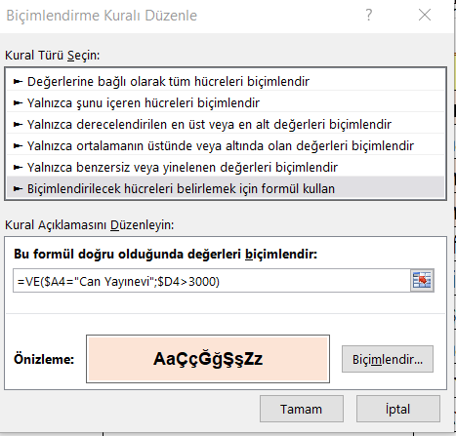
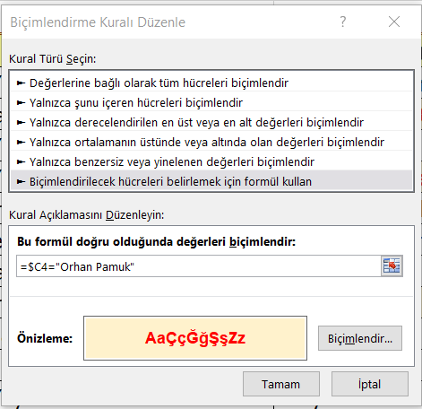
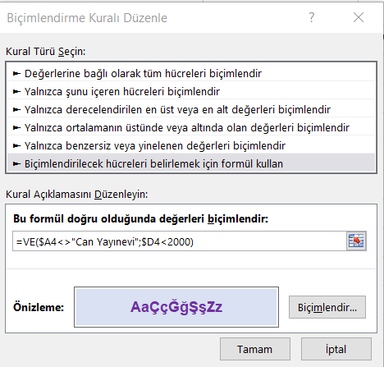
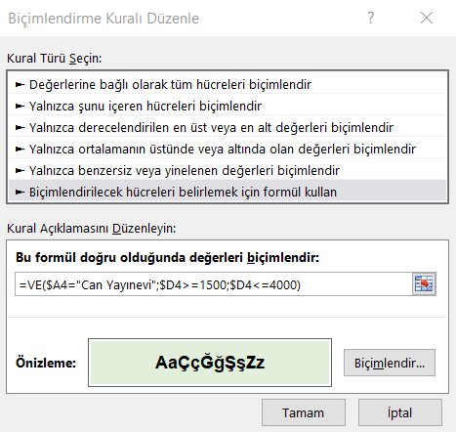
Aylık Satışları 3000 üzerinde olan satırların, koşullu biçimlendirme özelliğini kullanarak, mavi renk olmasını sağlayınız.

Yayınevi | Kitap Adı | Yazar | Aylık Satış | =VE(A4="Can Yayınevi";D4>3000)
Can Yayınevi | Aşk ve Öbür Cinler | Marquez | 4,100 Adet | TRUE
Çağdaş Yayınları | Benim Adım Kırmızı | Orhan Pamuk | 2,000 Adet | FALSE
Can Yayınevi | Bütün Şiirleri | Orhan Veli | 4,000 Adet | TRUE
Can Yayınevi | Cevdet Bey ve Oğulları | Orhan Pamuk | 5,470 Adet | TRUE
Özgür Yayın | Çocuk Ruh Sağlığı | Prof.Dr. Atalay Yörükoğlu | 1,800 Adet | FALSE
Kibele Yayınevi | Gazap Üzümleri | Steinbeck | 2,400 Adet | FALSE
Çağdaş Yayınları | İlhan Selçuk | Düşünüyorum Öyleyse Vurun | 3,250 Adet | FALSE
Özgür Yayın | Kara Kitap | Orhan Pamuk | 2,600 Adet | FALSE
Arkadaş Yayınevi | Mavi Tüy | Richard Bach | 4,750 Adet | FALSE
Çınar Yayınları | Ne Oldu Bize | Toktamış Ateş | 3,400 Adet | FALSE
Can Yayınevi | Simyacı | Paulo Coelho | 1,500 Adet | FALSE
Can Yayınevi | Şeker Portakalı | Vasconcelos | 1,250 Adet | FALSE
Özgür Yayın | Tüm Şiirleri-2 | Ümit Yaşar | 5,250 Adet | FALSE
Bilgi Yayınevi | Uluç Reis | Halikarnas Balıkçısı | 1,700 Adet | FALSE

